DIAGNOSTICO INTTEGRAL DE ARCHIV
 |  |  |  |  |  | PROCESO DE GESTIÓN DOCUMENTAL |  |  |  |  |  |  |  |  | POLICÍA NACIONAL
Código:1GD-FR-0020
Fecha: 04/07/2018 |  |  |  |  |  | DIAGNÓSTICO INTEGRAL PARA LOS ARCHIVOS DE LA POLICÍA NACIONAL
Versión: 0

CIUDAD: COROZAL |  |  |  |  |  |  |  |  | FECHA ELABORACIÓN DEL DIAGNÓSTICO |  |  |  |  |  |  | 23 |  | 3 |  | 2024
RESPONSABLE DEL DILIGENCIAMIENTO:
A. IDENTIFICACIÓN
CÓDIGO Y NOMBRE DE LA UNIDAD: 4.1.,5 ESRAN Escuela de Carabineros Rafael Núñez
FECHA DE CREACIÓN DE LA UNIDAD: 16 -Mayo - 1990 |  |  |  |  |  |  |  |  | ACTO ADMINISTRATIVO DE CREACIÓN DE LA UNIDAD: Decreto 2254 24/10/1975 - Resolución 5437 - 02/09/1986 - Directiva Transitoria 027 - 16/05/1990
DIRECCIÓN DE LA UNIDAD: Carrera Troncal de occidente kilometro 2 Via Cartagena |  |  |  |  |  |  |  |  | ACTO ADMINISTRATIVO VIGENTE DE LA UNIDAD: RESOLUCION NUMERO 08276 DEL 27 DE DICIEMBRE 2016
CORREO ELECTRÓNICO DE LA UNIDAD: esran.direc@policia.gov.co |  |  |  |  |  |  |  |  | TELÉFONO: 2840044 |  |  |  |  |  |  |  | IP: 56052
A.1 DIRECTOR, COMANDANTE O JEFE DE LA UNIDAD:
NOMBRE:
GRADO: |  | TENIENTE CORONEL
CARGO: |  | DIRECTOR ESCUELA
TIEMPO EN EL CARGO: |  |  | 1 AÑO 3 MESES
A.2 ADMINISTRACIÓN DEL ARCHIVO
Jefe Grupo de Gestión Documental
NOMBRES Y APELLIDOS:
GRADO: INTENDENTE

TIEMPO EN EL PROCESO DE GESTIÓN DOCUMENTAL:
TIEMPO EN LA INSTITUCIÓN:
CORREO INSTITUCIONAL:
No. CELULAR:
No IP DE LA OFICINA Y/O GRUPO:
CONDICIÓN MÉDICO LABORAL:
Funciones del Jefe Grupo de Gestión Documental
1 | Supervisar el trámite en las ventanillas únicas de la documentación oficial a través de mecanismos para que se garantice el manejo expedito y controlado de la correspondencia
2 | Verificar el cumplimiento a los lineamientos del proceso de gestión documental, respecto al control de registros para que se ejecuten las directrices y regulaciones de los entes competentes.
3 | Supervisar la ejecución del procedimiento archivo central con el fin de garantizar la disponibilidad e integridad de los activos de información para la consulta.
4 | Proyectar las modificaciones o actualizaciones de las tablas de retención documental cuando se requiera, para el trámite respectivo ante el comité de archivo de la unidad
Responsable Archivo Central
NOMBRES Y APELLIDOS: |  |  |  |  |  |  |  |  | CAPACITACIÓN O CURSOS EN GESTIÓN DOCUMENTAL Y ARCHIVÍSTICA
GRADO: |  |  |  |  |  |  |  |  |  | Verificando las tablas TOP no se encuentra este cargo.
CARGO:
TIEMPO EN EL PROCESO DE GESTIÓN DOCUMENTAL:
TIEMPO EN LA INSTITUCIÓN:
CORREO INSTITUCIONAL:
No. CELULAR:
No IP DE LA OFICINA Y/O GRUPO:
CONDICIÓN MÉDICO LABORAL:
Funciones del Responsable Archivo Central
1 | No se encuenta con personal para el cargo.
2
3
4
5
6
7
TALENTO HUMANO
GRADO | APELLIDO Y NOMBRE |  |  |  | CÉDULA | CARGO ACTUAL | No. De Celular | TIEMPO DE SERVICIO EN LA UNIDAD |  |  | TIEMPO EN EL PROCESO DE GESTIÓN DOCUMENTAL |  |  | NIVEL ACADÉMICO |  |  |  |  | CONDICIÓN MÉDICO LABORAL
 |  |  |  |  |  |  |  | Años | Meses | Días | Años | Meses | Días
INTENDENTE |  |  |  |  |  | JEFE GESTION DOCUMENTAL |  |  |  |  |  |  |  | TECNICO

A.3 NIVEL Y TIPO DE ARCHIVO
NIVEL DE LA UNIDAD |  |  |  |  | Asesor |  | Control |  | Operativo |  |  |  | Administrativo |  |  |  |  | Docente
 |  |  |  |  |  |  |  |  |  |  |  |  |  |  |  |  |  | X
JURISDICCIÓN |  |  |  |  | Dirección |  |  | Oficina Asesora |  |  | Región |  | Metropolitana |  | Departamento |  |  | Escuela de Policía |  |  | Centro de Instrucción
 |  |  |  |  |  |  |  |  |  |  |  |  |  |  |  |  |  | X
MISIÓN DE LA UNIDAD |  |  |  |  | LA ESCUELA DE CARABINEROS “RAFAEL NUÑEZ”, TIENE COMO MISION FORMAR Y CAPACITAR INTERGRALMENTE EL PERSONAL DE LA POLICÍA NACIONAL, A TRAVÉS DEL PROYECTO EDUCATIVO INSTITUCIONAL, CON EL PROPÓSITO DE DESARROLLAR COMPETENCIAS PARA EL SERVICIO FE POLICÍA, CON ÉNFASIS EN EL RESPETO DE LOS DERECHOS HUMANOS Y EN CUMPLIMIENTO DE LAS FUNCIONES DE DOCENCIA, INVESTIGACIÓN Y PROYECCIÓN SOCIAL, CON EL FIN DE CONTRIBUIR A LA SATISFACCIÓN DE LAS NECESIDADES DE CONVIVENCIA Y SEGURIDAD CIUDADANA
SISTEMA DE ARCHIVO |  |  |  |  | Centralizado |  |  |  |  |  |  | Descentralizado
 |  |  |  |  | X
CLASES DE ARCHIVOS |  |  |  |  | Archivo de Gestión |  | Archivo de Central |  | Archivo Intermedio |  |  | Archivo Histórico |  |  | Número de Depósitos
 |  |  |  |  | 21 |  | 1 |  | 3 |  |  |  |  |  | 2
NUMERO DE DEPENDENCIAS |  |  |  |  | Operativas |  |  |  |  |  |  |  | Administrativas
 |  |  |  |  |  |  |  |  |  |  |  |  | 21
SERVICIOS QUE PRESTA |  |  |  |  | EL GRUPO DE GESTIÓN DOCUMENTAL - ARCHIVO CENTRAL PRESTA LOS SIGUIENTES SERVICIOS
 |  |  |  |  | 1 | Asesorías y Acompañamientos |  |  |  |  | Periodicidad |  | Semanal | Cantidad |  | 2 | Origen |  | Interno
 |  |  |  |  | 2 | Prestamos y Consultas de Documentos |  |  |  |  |  |  | Mensual |  |  | 2 |  |  | Interno
 |  |  |  |  | 3 | Transferencias Documentales |  |  |  |  |  |  | Trimestral |  |  | 6 |  |  | Interno
 |  |  |  |  | 4 | Requerimientos / Solicitudes |  |  |  |  |  |  | Semanal |  |  | 7 |  |  | Interno y Externo
 |  |  |  |  | PROCESOS TÉCNICOS DE REPROGRAFÍA DESARROLLADOS
 |  |  |  |  | DIGITALIZACIÓN | Unidad de Conservación | Periodicidad | Cantidad |  |  |  | Soporte |  |  |  | Periodicidad |  |  | Cantidad
 |  |  |  |  |  | Carpetas / Tomos | Trimestral | 0 |  |  |  | N/A |  |  |  | N/A |  |  | N/A

A.4 PRESUPUESTO ANUAL DEL ARCHIVO
PROPIO: ____________________NO____________________________________ |  |  |  |  |  | ASIGNADO POR LA DEPENDENCIA: ___________________________________NO |  |  |  | SEGÚN NECESIDADES:______________________________________________________ |  |  |  |  |  |  | OTRO: ________________________________________
ASIGNACIÓN DE RUBROS PARA EL ARCHIVO: |  |  |  |  |  |  |  | DOTACIÓN (PRENDAS DE VESTIR Y CALZADO)-PASTA O PULPA, PAPEL Y PRODUCTOS DE PAPEL; IMPRESOS Y ARTÍCULOS RELACIONADOS-OTROS PRODUCTOS QUÍMICOS; FIBRAS ARTIFICIALES (O FIBRAS INDUSTRIALES HECHAS POR EL HOMBRE)
Materiales de consumo: |  |  |  |  |  |  |  | luzxometro

Personal: |  |  |  |  |  |  |  | 0
Proceso de Reprografía (Digitalización o Microfilmación) (Insumos) |  |  |  |  |  |  |  | 0
Conservación o Preservación:
Mantenimiento: |  |  |  |  |  |  |  | SERVICIOS DE MANTENIMIENTO, REPARACIÓN E INSTALACIÓN (EXCEPTO SERVICIOS DE CONSTRUCCIÓN)
 |  |  |  |  |  |  |  | Mantenimiento de 2 termo hidrometro (calibracion) (semestral)-- $400.000,00
 |  |  |  |  |  |  |  | Mantenimiento de extintores ESRAN-- $ 450.000,00

Capacitación: |  |  |  |  |  |  |  | 0
Equipos: |  |  |  |  |  |  |  | 02 computadores de escritorio
Organización: |  |  |  |  |  |  |  | 0
Otro (cual): |  |  |  |  |  |  |  | 0
B. INFRAESTRUCTURA
ASPECTOS A TENER EN CUENTA
Los edificios y locales destinados como sedes de archivos deberán cumplir con las condiciones de edificación, almacenamiento, medio ambiental, de seguridad y de mantenimiento que garanticen la adecuada conservación de los acervos documentales (Acuerdo 049 del 05/05/2000 "Por el cual se desarrolla el artículo 61 del capítulo 7º de conservación documentos el reglamento general de archivos sobre "condiciones de edificios y locales destinados a archivos".)
...
B1. DATOS GENERALES Y UBICACIÓN DEL DEPÓSITO DE ARCHIVO
B.5 EQUIPOS Y ENSERES
Accesorio |  |  |  |  |  |  | Cantidad | Accesorio |  |  |  |  | Cantidad | Accesorio |  |  |  |  |  | Cantidad
Cuenta con extintores CO2 (cuantos): |  |  |  |  |  |  | 3 | Termohigrómetros |  |  |  |  | 1 | Puestos de Trabajo |  |  |  |  |  | 2
Cuenta con extintores Multipropósito(cuantos): |  |  |  |  |  |  | 1 | Equipos de Computo |  |  |  |  | 2 | Teléfonos |  |  |  |  |  | 0
Cuenta con extractores de aire (cuantos): |  |  |  |  |  |  | 0 | Escáneres |  |  |  |  | 1 | Unidades de Conservación (Cajas) |  |  |  |  |  | 930
Cuenta con sensores de movimiento: |  |  |  |  |  |  | 0 | Impresoras |  |  |  |  | 1 | Unidades de Conservación (Carpetas) |  |  |  |  |  | 6832
Deshumidificadores |  |  |  |  |  |  | 1 | Fotocopiadoras |  |  |  |  | 0 | Equipos de Microfilmación |  |  |  |  |  | 0
Otros, cuales?
EVIDENCIA FOTOGRÁFICA
SE DEBERÁ ANEXAR FOTOGRAFÍAS QUE DEN CUANTA DE LAS CONDICIONES TÉCNICAS MÍNIMAS QUE PRESENTA LA ESTRUCTURA DEL ARCHIVO, EQUIPAMIENTO Y MOBILIARIO, ESTANTERÍA, SEÑALÉTICA Y SEGURIDAD, LAS ÁREAS COLINDANTES Y EL ESTADO DE LA INFORMACIÓN ADMINISTRADA POR LA UNIDAD
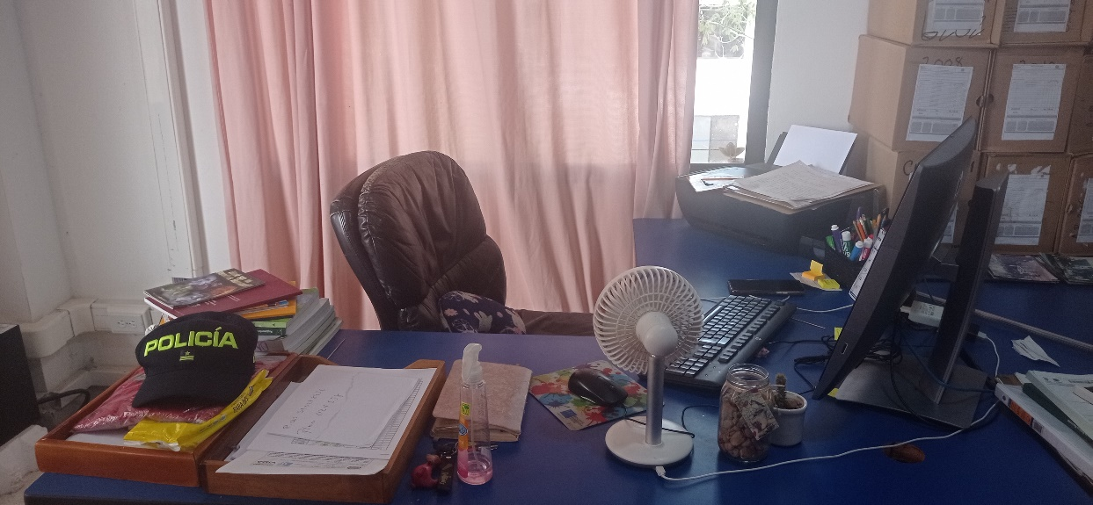 |  |  |  |  | 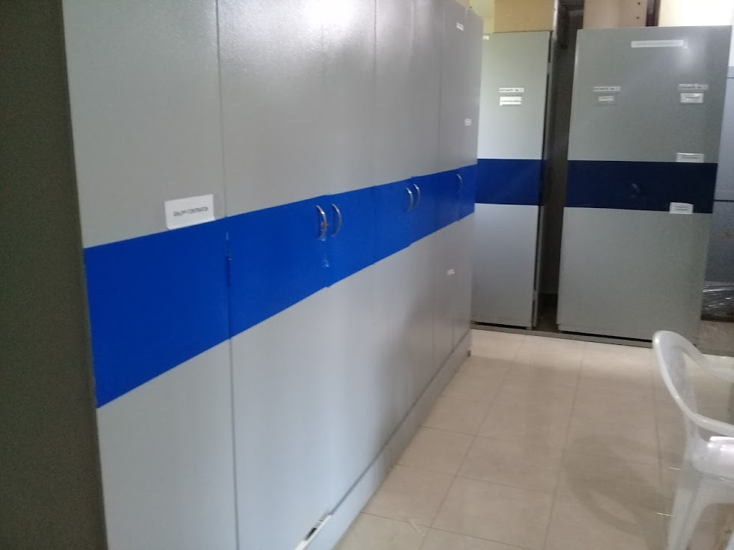 |  |  |  | 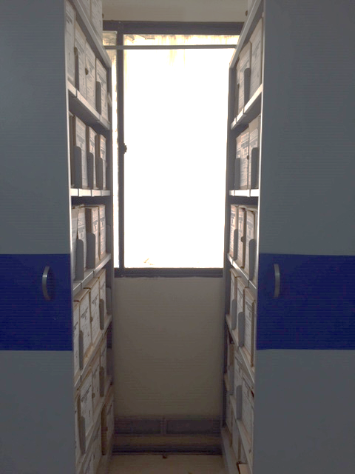 |  |  |  | 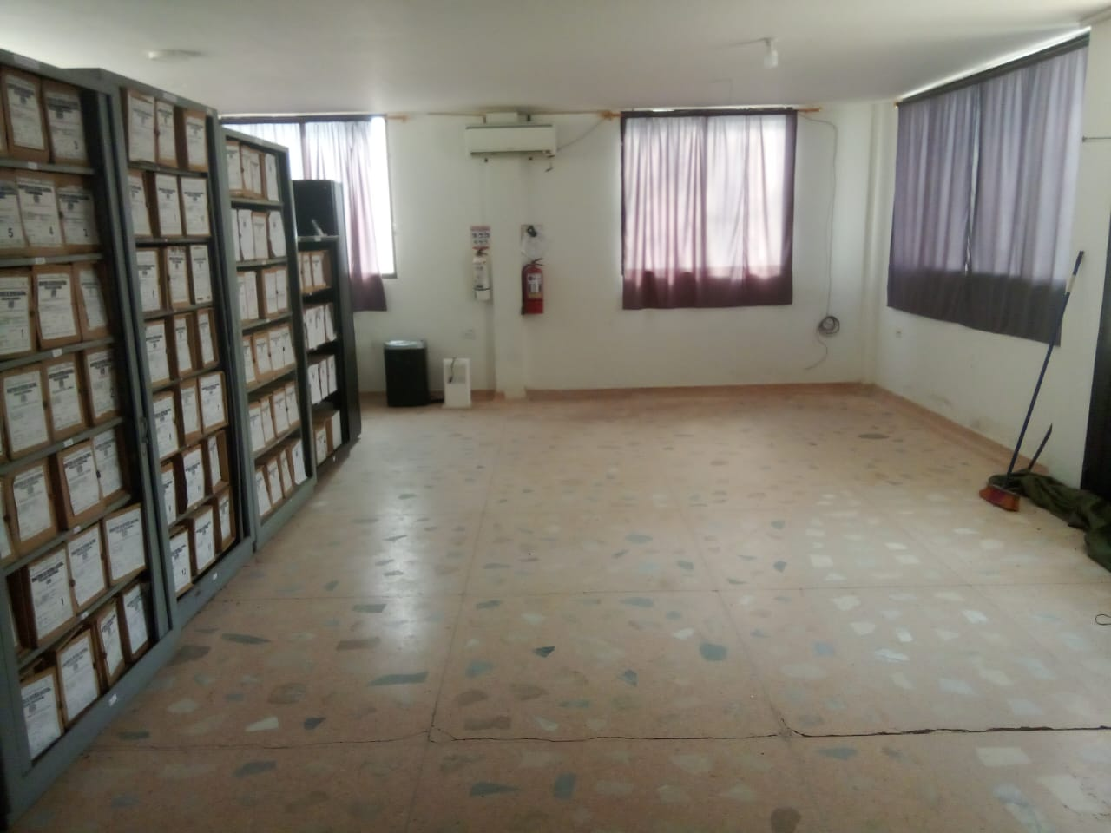 |  |  |  |  | 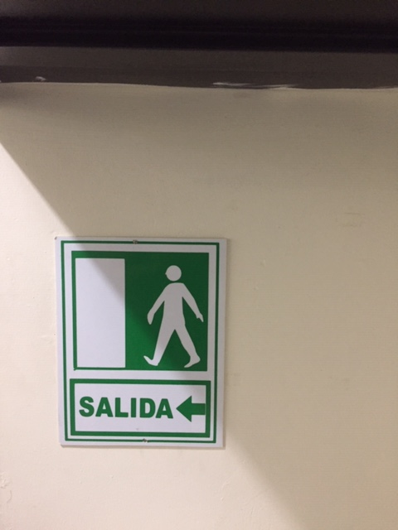 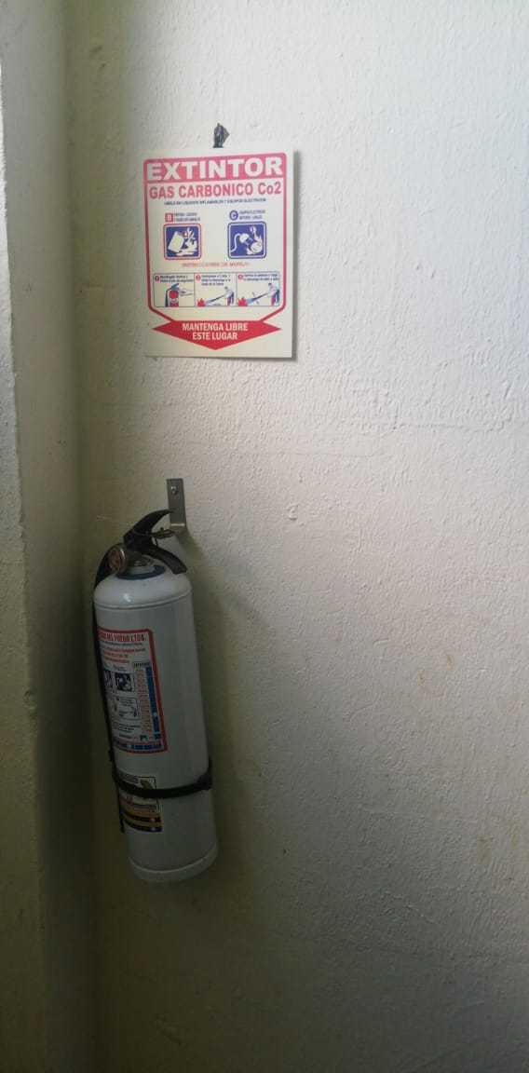 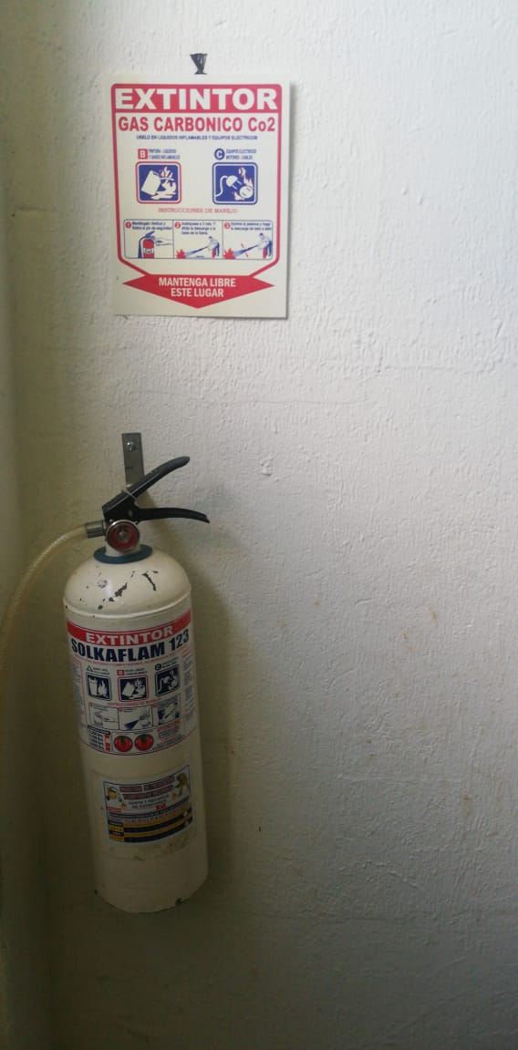 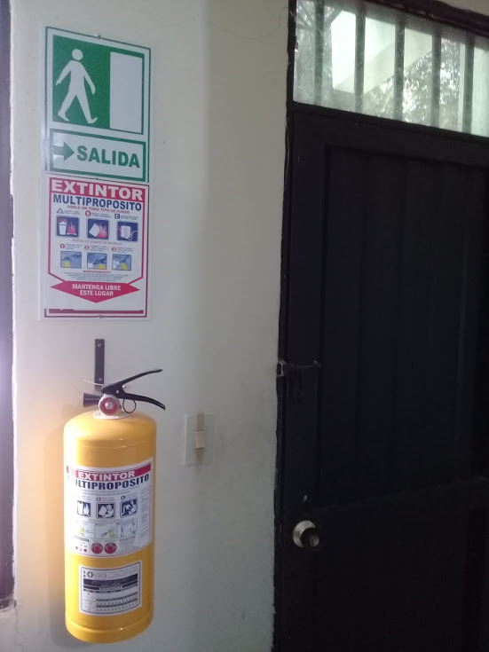
...
 |  |  |  |  |  |  | Cuentan con las actas de eliminación documental |  |  | Material Eliminado
 |  |  |  |  |  |  |  |  |  | Papel (carpetas) | Análogo | Digital | Planos | Libros | Videos | Fotografías |  | Cintas | Pergaminos
 |  |  |  |  |  |  | SI | NO | Número y Fecha del Acta
 |  |  |  |  |  |  | x |  | 0694 DE FECHA 13 /05/ 2017 | X |  |  |  | X
 |  |  |  |  |  |  | x |  | 0694 DE FECHA 13 /05/ 2017 | X |  |  |  | X
 |  |  |  |  |  |  | x |  | 0694 DE FECHA 13 /05/ 2017 | X |  |  |  | X
...
 |  |  |  |  |  |  |  |  |  |  |  |  | 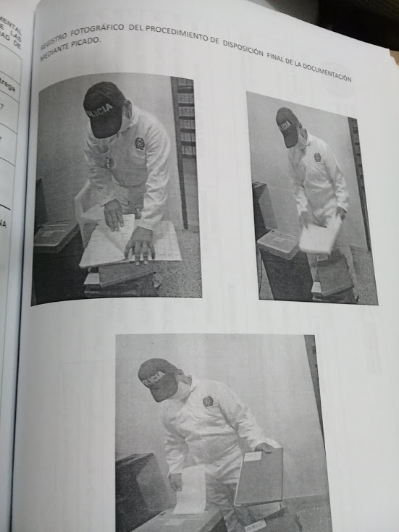
...
B. Inspección y mantenimiento de sistemas de almacenamiento e instalaciones físicas
D. Monitoreo y control de condiciones ambientales |  |  |  |  |  | Archivo Central |  |  | Verificación
E. Almacenamiento y re-almacenamiento |  |  |  |  |  | Archivo Central |  |  | Verificación |  |  | Formato 1GD-FR-0015
Semestral |  |  |  |  |  | Archivo Central |  |  | Verificación
F. Prevención de emergencias y atención de desastres. |  |  |  |  |  | Archivo Central |  |  | Verificación
PLAN DE CONSERVACIÓN PREVENTIVA
Programa |  |  |  |  |  | Clase de Archivo |  |  | Actividad |  |  | Evidencia
A. Preservación digitla a largo plazo
EVIDENCIA FOTOGRÁFICA
SE DEBERÁ ANEXAR FOTOGRAFÍAS QUE DEN CUANTA DE LAS CONDICIONES DE ORGANIZACIÓN, ADMINISTRACIÓN, CUSTODIA Y CONSERVACIÓN DE LOS ACERVOS DOCUMENTALES
Plan de conservación de preventiva
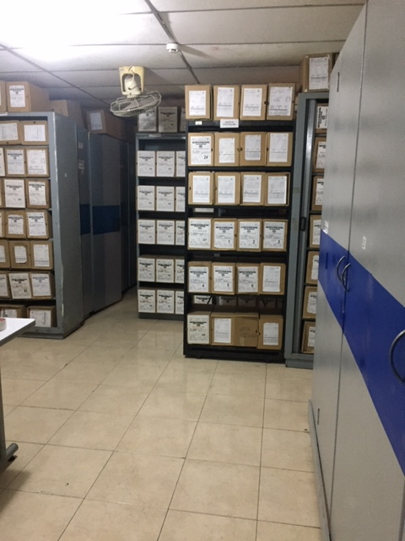

Fecha de Elaboración |  |  | 23 | 3 | 2024 |  | Fecha de Elaboración |  | 23 | 3 | 2024
Diagnostico Elaborado por: |  |  |  |  |  |  | Jefe Grupo de Gestión Documental ( E)
 |  |  | Grado Nombres y Apellidos |  |  |  |  |  | Grado Nombres y Apellidos

Firma |  |  |  |  |  |  | Firma

